Структура популярности артистов
metric | billboard | spotify
1 появление | 61.99% | 53.85%
Повторные появления | 38.01% | 46.15%
Топ-10 артисты | 11.86% | 8.43%

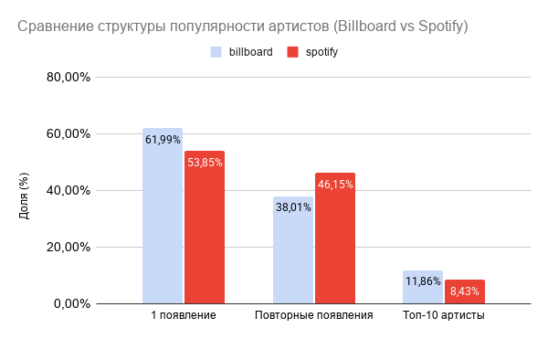

 | В Billboard выше доля артистов с единичными появлениями, тогда как в Spotify больше артистов с повторным присутствием.

Распределение артистов по часто
появление артиста в топе | Billboard | Spotify
1 | 61.99% | 53.85%
2-3 | 24.56% | 25.99%
4-5 | 7.02% | 8.52%
6+ | 6.43% | 11.64%
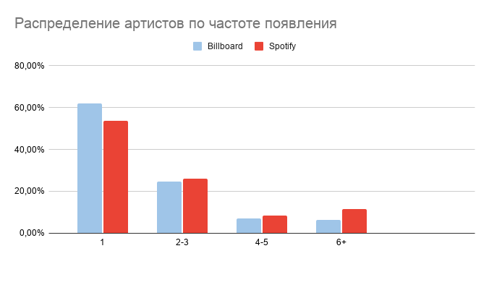

 |  |  | Billboard - больше одноразовых Spotify - больше стабильных

топ-10 артистов в spotify
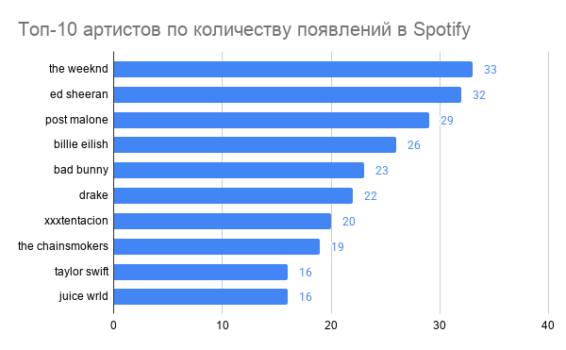
топ-10 спотифай | колличество появлений
the weeknd | 33
ed sheeran | 32
post malone | 29
billie eilish | 26
bad bunny | 23
drake | 22
xxxtentacion | 20
the chainsmokers | 19
taylor swift | 16
juice wrld | 16

